表紙
※社外秘！！！

勤怠管理 基本設計書

 | 第1版
 | 2023-11-07

 |  | 承 認 | 査 閲 | 作成

4.画面遷移図
ドキュメント名 | システム名 | 版 | 日付 | 作成者
勤怠管理 基本設計書 | 勤怠管理システム | 1 | 2023-11-07 | パトリアルカ

画面遷移
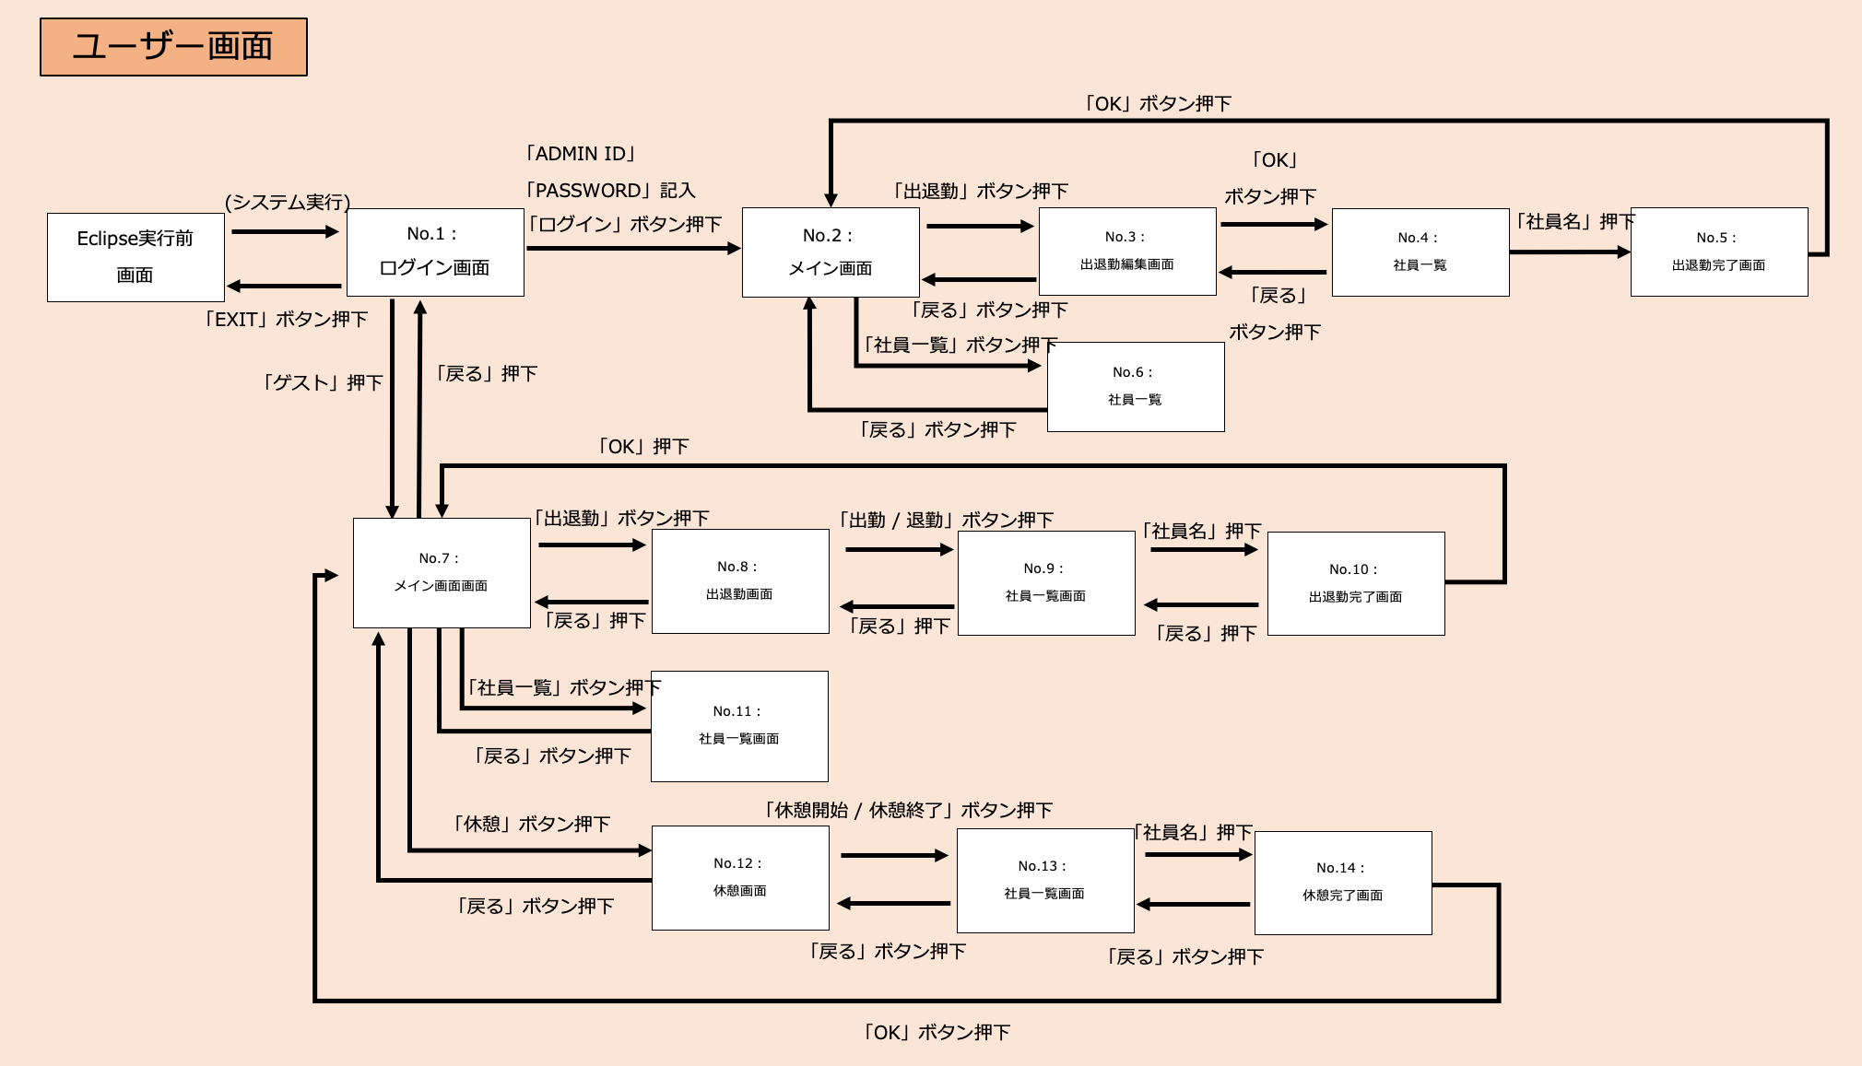
ユーザー画面

「START」ボタン押下
「Pキー」押下
「タイトルに戻る」 ボタン押下
Eclipse実行前 画面
(ゲーム実行)
No.1：
タイトル画面
No.3：
ゲーム画面
No.4：
ポーズ画面

「Hキー」押下

「EXIT」ボタン押下
「はじめから」「ゲームを続ける」ボタン押下

・「Rキー」押下
・プレイヤー体力０

No.5：
リザルト画面
「Hキー」押下
「Tキー」押下
「Hキー」押下

No.2：
チュートリアル画面

No.6：
ゲームクリア画面
ボスキャラクターの体力０
「Hキー」押下

5.ユースケース図
・制作者もユーザーも同じ操作を行う。
・管理者のみログインをすることで、編集することができる。
・その他のユーザーはゲストボタンを押して、画面が進み、編集ボタンは表示されない。
ドキュメント名 | システム名 | 版 | 日付 | 作成者
勤怠管理 基本設計書 | 勤怠管理システム | 1 | 2023-11-07 | 山田

メイン操作

アプリの起動

ゲストユーザー
ログイン画面

メイン画面
社員一覧表画面

管理者(Admin)

出退勤画面
休憩画面

編集画面

完了画面

アプリの終了

6.画面レイアウト
ドキュメント名 |  | システム名 |  | 版 | 日付 | 作成者
勤怠管理 基本設計書 |  | 勤怠管理システム |  | 1 | 2023-11-07 | 山田/児玉

・アプリ実行後に遷移される画面。
・タイトル/テキスト/テキストボックス/ログインボタン/ゲスト
ボタンが表示される。
・フォントは"BOLD"を使用している。
・ユーザーが操作を行う。
画面No. | 画面名 |  | 画面説明
1 | ログイン画面
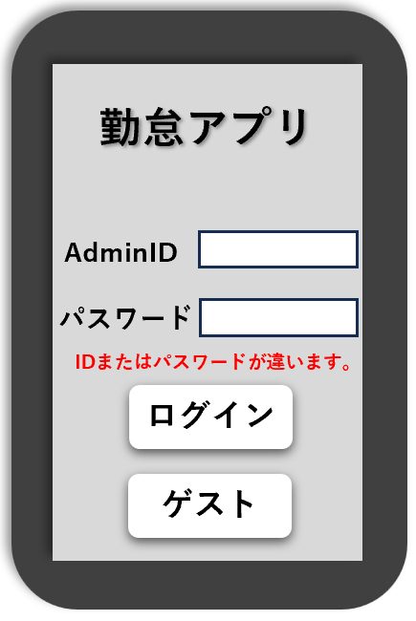

 |  |  | 操作説明
【adminとしてのログイン時】
・テキストボックスにAdminIDとパスワードを打ち込む。
IDとパスワードが指定したものと合致した場合、 ログインボタンを押すことでメイン画面に遷移する。
IDとパスワードが指定したものと違った場合、 「IDまたはパスワードが違います」と表示される。
【 ゲストボタンを押した時】
・ ゲストボタンを押すことでゲストメイン画面に遷移する。

【補足】

・タイトル画面で「ログインボタン」を押した時に遷移される
画面。
・管理者のみ表示される画面。
・現在の時間/編集ボタン/社員一覧ボタン/戻るボタンが表示さ
れる。
・フォントは"BOLD"を使用している。
・ユーザーが操作を行う。
画面No. | 画面名 |  | 画面説明
2 | メイン画面
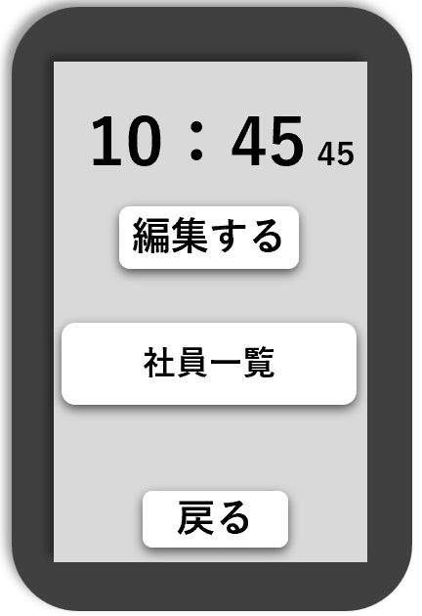

 |  |  | 操作説明

【 編集するボタンを押した時】
・出退勤画面に遷移する。
【 社員一覧ボタンを押した時】
・社員一覧表画面に遷移する。
【 戻るボタンを押した時】
・ログイン画面に遷移する。

【補足】

・メイン画面で「社員一覧ボタン」を押した時に遷移される画面。
・役職/氏名/メールアドレス/出退勤・休憩状況が表示される。 ・ユーザーが操作を行う。 ・以下の通りに色が表示される。 出勤 ＝ 緑
退勤 = 赤
休憩 = 青
・フォントは"BOLD"を使用している。
画面No. | 画面名 |  | 画面説明
3 | 社員状況確認画面
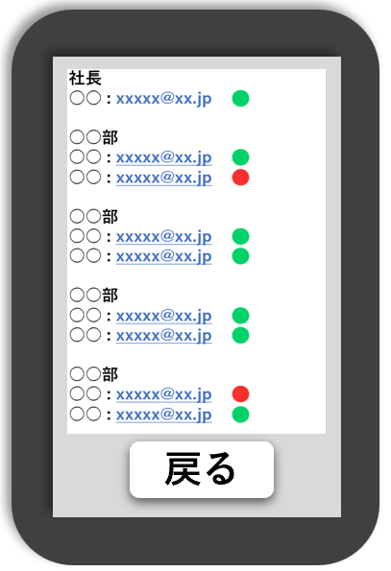

 |  |  | 操作説明
【ログインしており、 戻るボタンを押した時】
・メイン画面に遷移する。
【ログインしておらず、 戻るボタンを押した時】
・ゲストメイン画面に遷移する。

【補足】

・出退勤画面で「出勤」を押した時に遷移される画面。
・出退勤画面で「退勤」を押した時に遷移される画面。 ・休憩画面で「休憩開始」を押した時に遷移される画面。
・休憩画面で「休憩終了」を押した時に遷移される画面。
・メイン画面で「編集するボタン」を押した時に遷移される画面。
・社員一覧のボタンが表示される。
・フォントは"BOLD"を使用している。 ・ユーザーが操作を行う。
画面No. | 画面名 |  | 画面説明
4 | 社員選択画面

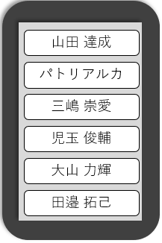

 |  |  | 操作説明
【 管理者(ログインユーザー)が社員ボタンを押した時】
・編集画面に遷移する。
【 ゲストユーザーが社員ボタンを押した時】
・完了画面に遷移する

【補足】

・管理者(ログインユーザー)が社員一覧画面で「社員ボタン」
を押した時に遷移される画面。
・管理者のみ表示される画面。
・現在の時間/カレンダー/出退勤・休憩ボタン/戻るボタンが表
示される画面。
・フォントは"BOLD"を使用している。
・ユーザーが操作を行う。
画面No. | 画面名 |  | 画面説明
5 | 編集画面
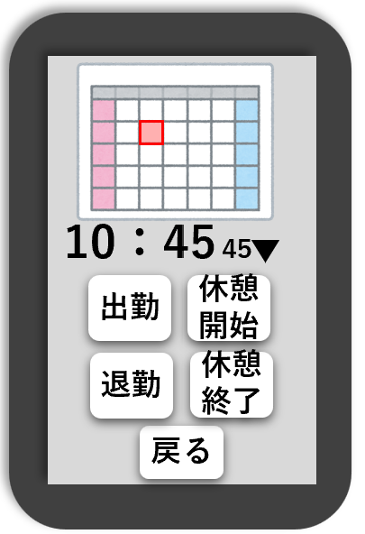

 |  |  | 操作説明
【 出勤ボタンを押した時】
・出勤確認画面に遷移。
【 退勤ボタンを押した時】
・退勤確認画面に遷移。
【 休憩開始ボタンを押した時】
・休憩開始確認画面に遷移。
【 休憩終了ボタンを押した時】
・休憩終確認画面に遷移。
【 OKボタンを押した時】

【補足】

・ログイン画面で「ゲストボタン」を押した時に遷移される画面。 ・現在の時間/出退勤・休憩・社員一覧・戻るボタンが表示される。
・フォントは"BOLD"を使用している。
・ユーザーが操作を行う。
画面No. | 画面名 |  | 画面説明
6 | ゲストメイン画面
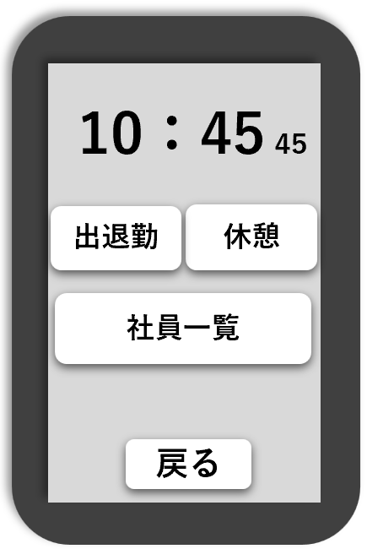

 |  |  | 操作説明
【 出退勤タップ時】
・出退勤画面に遷移する。
【 休憩タップ時】
・休憩画面に遷移する。
【 社員一覧タップ時】
・社員一覧表に遷移する。
【 戻るタップ時】
・ログイン画面に遷移する。

【補足】

・ゲストメイン画面で「出退勤」を押した時に遷移される画面。
・ゲストユーザーのみ表示される画面。
・現在の時間/出勤・退勤・戻るボタンが表示される。
・フォントは"BOLD"を使用している。 ・ユーザーが操作を行う。
画面No. | 画面名 |  | 画面説明
7 | 出退勤画面
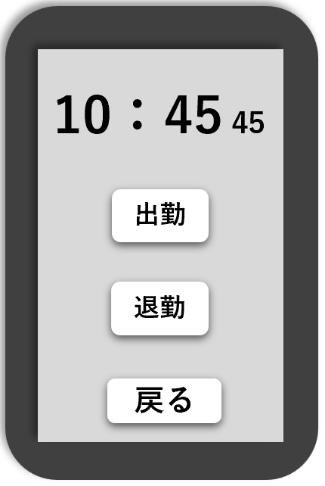

 |  |  | 操作説明
【 出勤ボタンを押した時】
・ 社員表画面に遷移される。
【 退勤ボタンを押した時】
・ 社員表画面に遷移される。

【補足】

・ゲストメイン画面で「休憩」を押した時に遷移される画面。 ・ゲストユーザーのみ表示される画面。
・現在の時間/休憩開始・休憩終了・戻るボタンが表示される。
・フォントは"BOLD"を使用している。 ・ユーザーが操作を行う。
画面No. | 画面名 |  | 画面説明
8 | 休憩画面
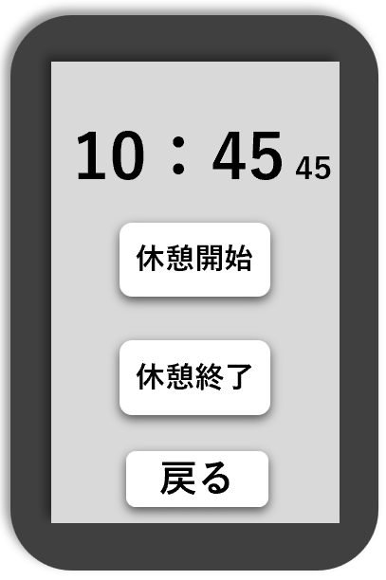

 |  |  | 操作説明
【 休憩開始ボタンを押した時】
・社員一覧画面に遷移する。
【 休憩終了ボタンを押した時】
・社員一覧画面に遷移する。

【補足】

・出勤退勤画面で出勤/休憩ボタンを押した時、
休憩画面で休憩開始/休憩終了ボタンを押した時、
編集画面で出勤/退勤/休憩開始/休憩終了ボタンを押した時に 遷移される画面。
・現在の時間/テキスト/戻るボタンが表示される。
・表示されるテキストは前の画面で押したボタンに応じて、 「○○しました。」と表示される。
・フォントは"BOLD"を使用している。 ・ユーザーが操作を行う。
画面No. | 画面名 |  | 画面説明
9 | 完了画面
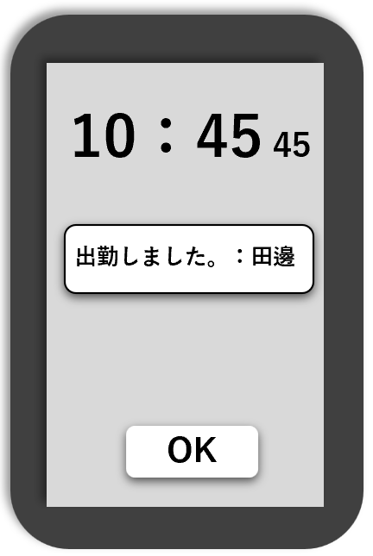

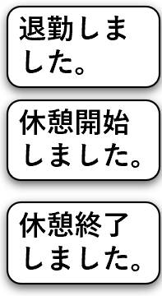

 |  |  | 操作説明
【 戻るボタンを押した時】
・ログイン画面に戻る。

【補足】

7.機能概要
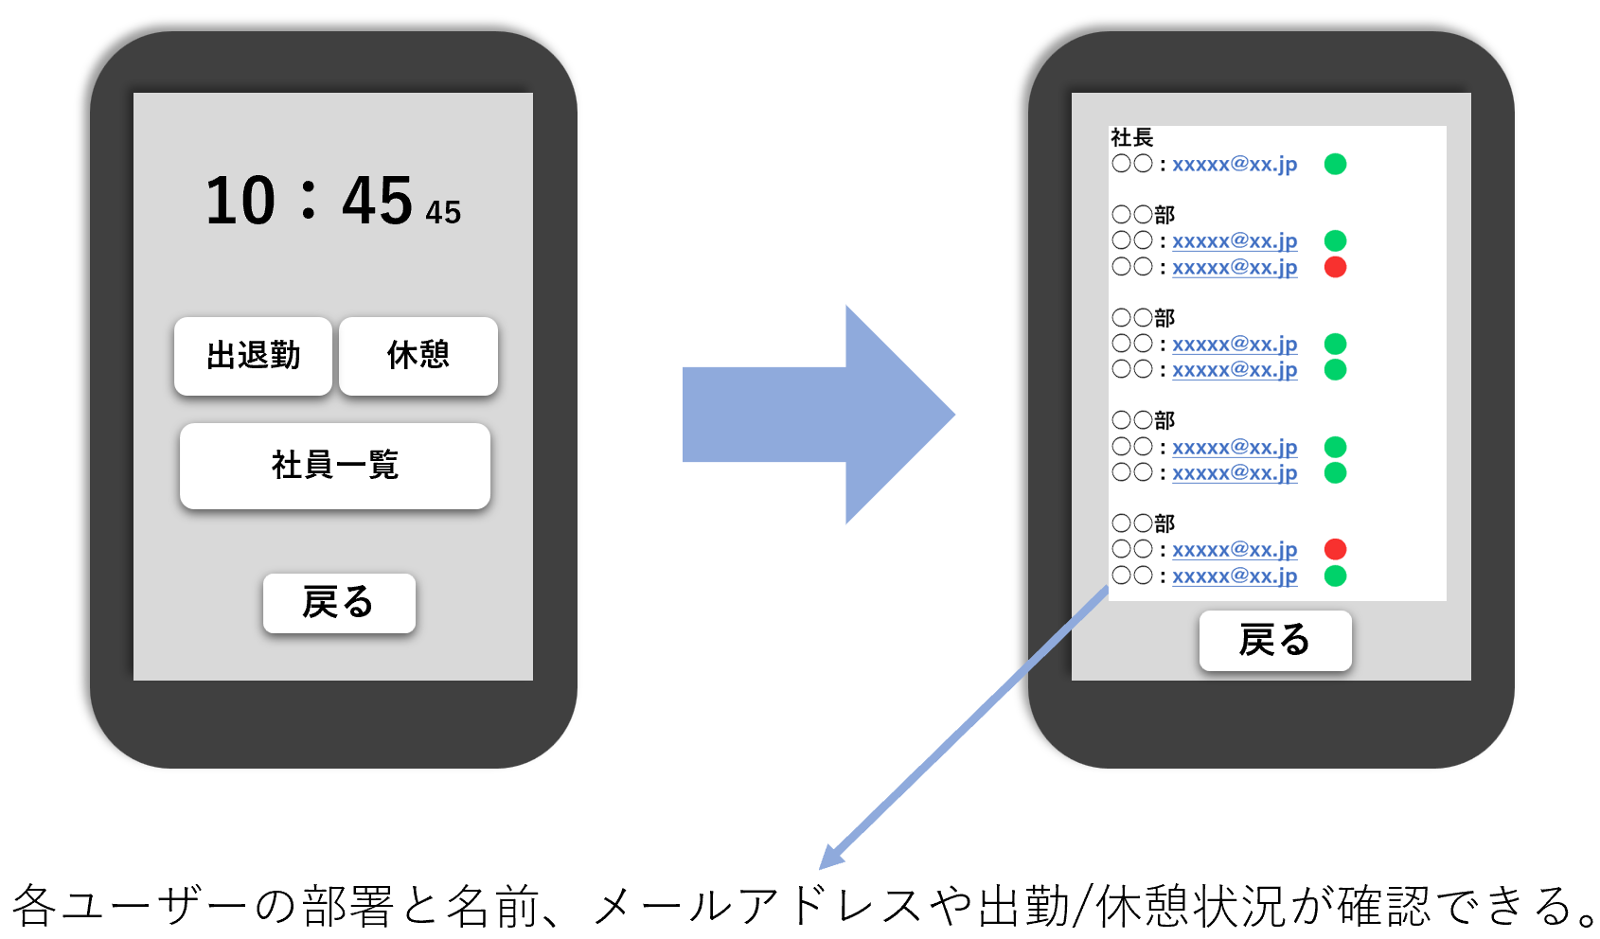
ドキュメント名 |  | システム名 |  | 版 | 日付 | 作成者
勤怠管理 基本設計書 |  | 勤怠管理システム |  | 1 | 2023-11-07 | 山田

・管理者(Admin)はIDとパスワードをテキストボックスに入力して「ログインボタン」を押すことで、管理者として操作を行うことができる。
・管理者(Admin)以外のユーザーは「ゲストボタン」を押すことで編集機能を制限され、メイン画面に遷移することができる。
機能No. | 機能名 |  | 機能説明
1 | ログイン機能

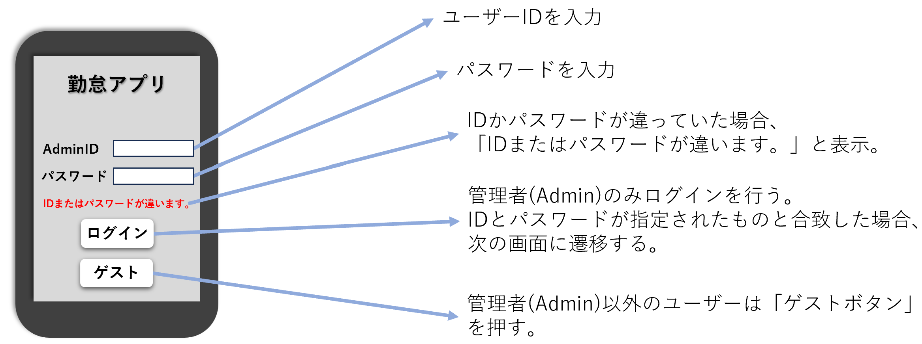

・管理者(Admin)でログインした場合には「編集するボタン」を押すことで、編集画面に遷移することができ、時間や処理の編集が可能となる。
・管理者(Admin)以外のユーザーは「編集するボタン」が表示されない設定となっている。
機能No. | 機能名 |  | 機能説明
2 | 編集機能
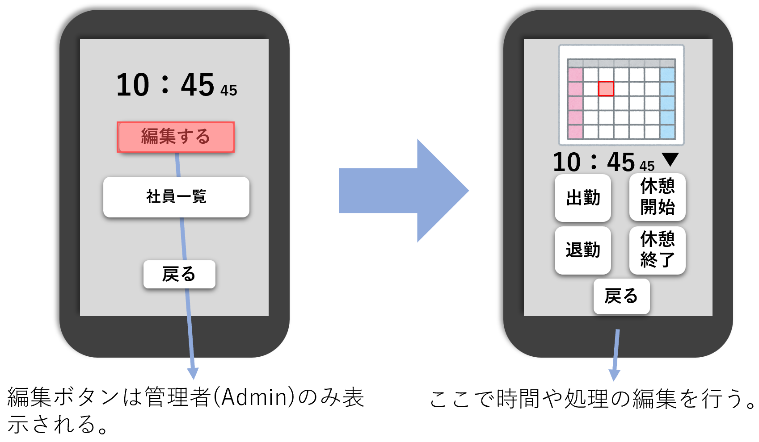

・「社員一覧ボタン」を押すことで各ユーザーの部署と名前、メールアドレスや出勤/休憩状況の確認が可能となる。
機能No. | 機能名 |  | 機能説明
3 | 社員出勤表示機能

